Canali Immatricolazioni
DISTRIBUZIONE NUOVE IMMATRICOLAZIONI AUTO ELETTRICHE
 | BEV anno 2025 YTD | Total market anno 2025 YTD
PRIVATI | 2,901 | 84,947
FLOTTE AZIENDALI | 380 | 6,790
RIVENDITORI | 1,148 | 10,445
NOLEGGIO (Lungo Termine) | 2,212 | 26,644
NOLEGGIO (Breve Termine) | 80 | 5,283
TOTALE | 6,721 | 134,109

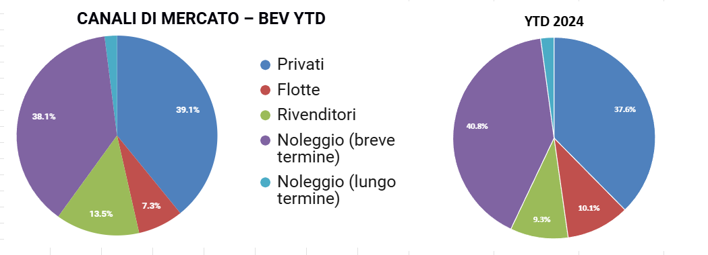
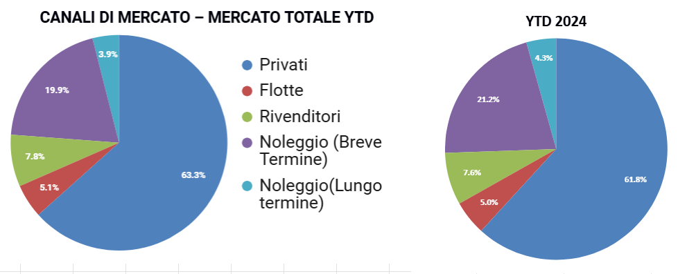

Storico Infrastrutture
Storico
 | Pool di ricarica | Stazioni di ricarica | Punti di ricarica
Jun-21 | 9,453 | 11,834 | 23,275
Sep-21 | 10,019 | 12,623 | 24,794
Dec-21 | 10,503 | 13,223 | 26,024
Mar-22 | 11,333 | 14,311 | 27,857
Jun-22 | 12,410 | 15,674 | 30,704
Sep-22 | 13,225 | 16,700 | 32,776
Dec-22 | 14,048 | 19,334 | 36,772
Mar-23 | 15,262 | 22,107 | 41,173
Jun-23 | 16,557 | 24,942 | 45,210
Sep-23 | 17,154 | 26,029 | 47,228
Dec-23 | 17,537 | 26,997 | 50,678
Mar-24 | 18,676 | 28,633 | 54,164
Jun-24 | 19,876 | 29,994 | 56,992
Sep-24 | 21,477 | 31,669 | 60,339

